ENERO
INFORME - FUNZA - ENERO 2026
BALANCE HIDRICO

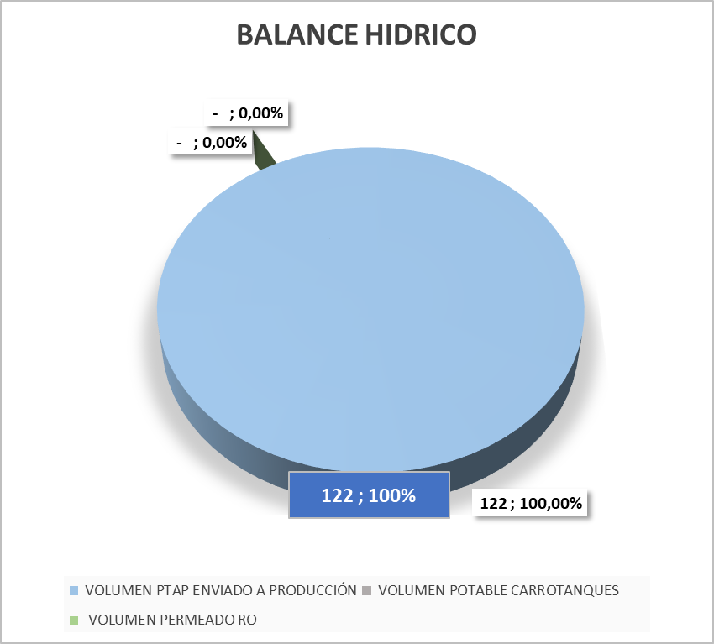

COMENTARIOS:

BALANCE DE FLUJOS DE AGUA: PRODUCCIÓN Y RESIDUALES EN MULAS

COMENTARIOS:

INDICADOR TINTORERIA

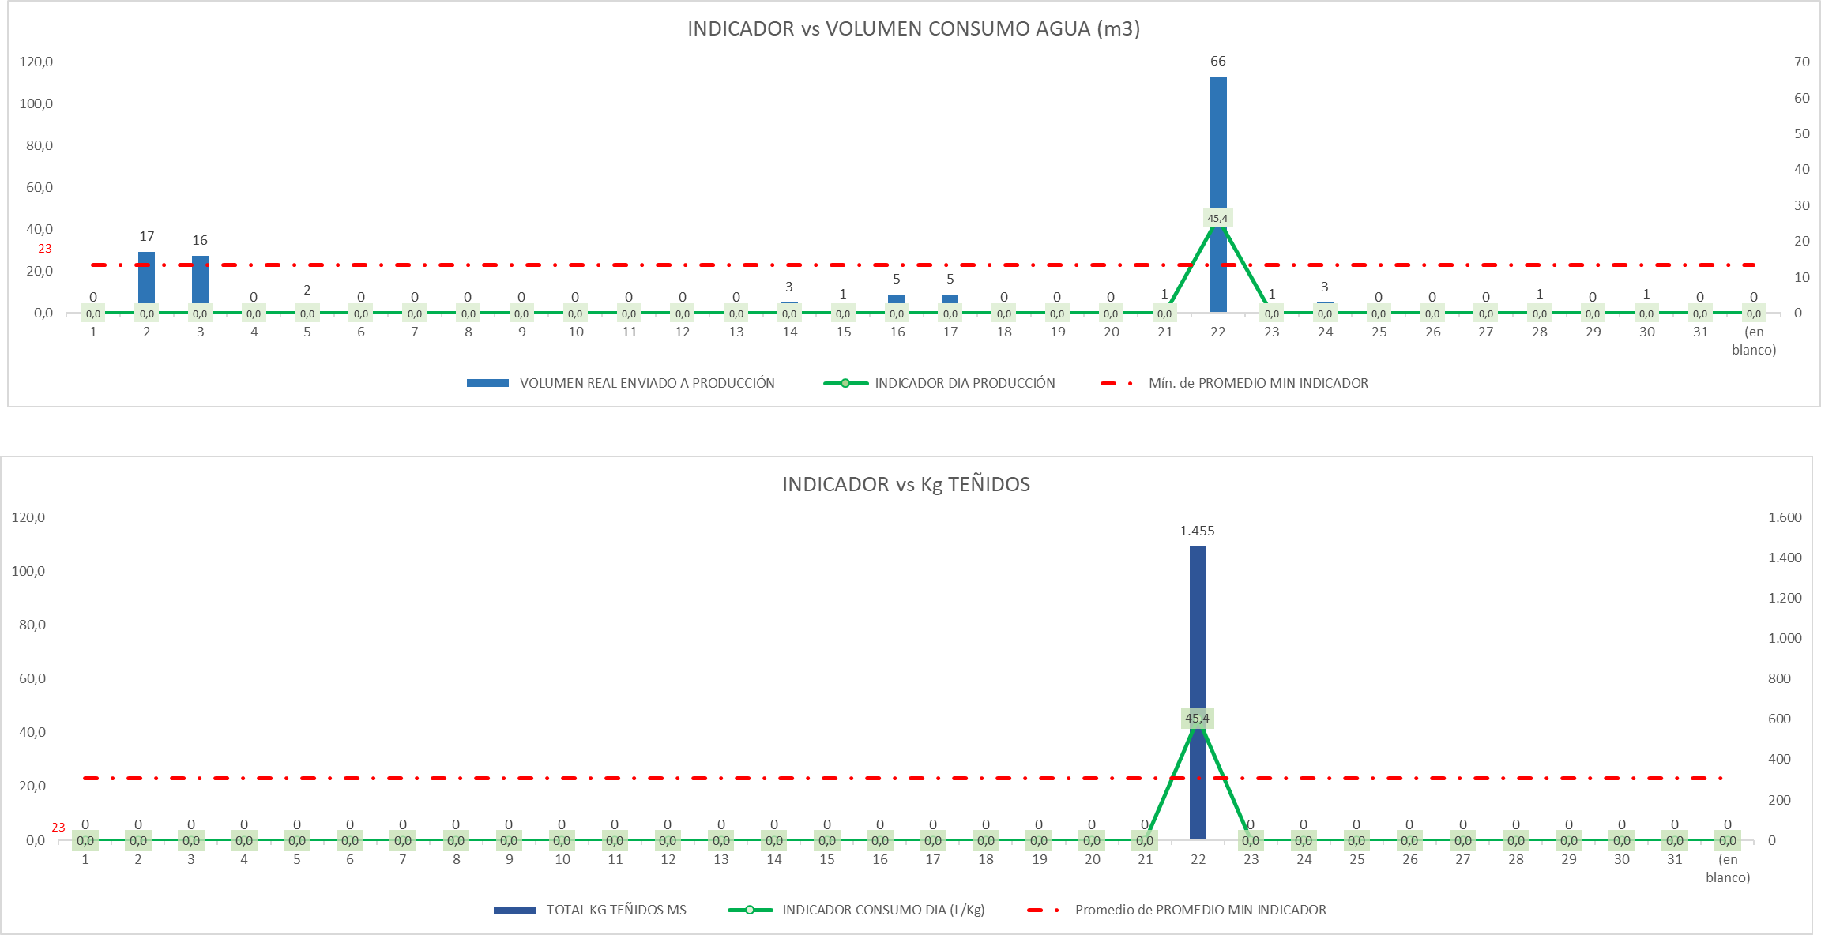

COMENTARIOS:

CONSOLIDADO BALANCE GLOBAL

COMENTARIOS:

COSTOS QUÍMICA

COMENTARIOS:

FEBRERO
INFORME - FUNZA - MARZO 2026
BALANCE HIDRICO



COMENTARIOS:

BALANCE DE FLUJOS DE AGUA: PRODUCCIÓN Y RESIDUALES EN MULAS

COMENTARIOS:

INDICADOR TINTORERIA

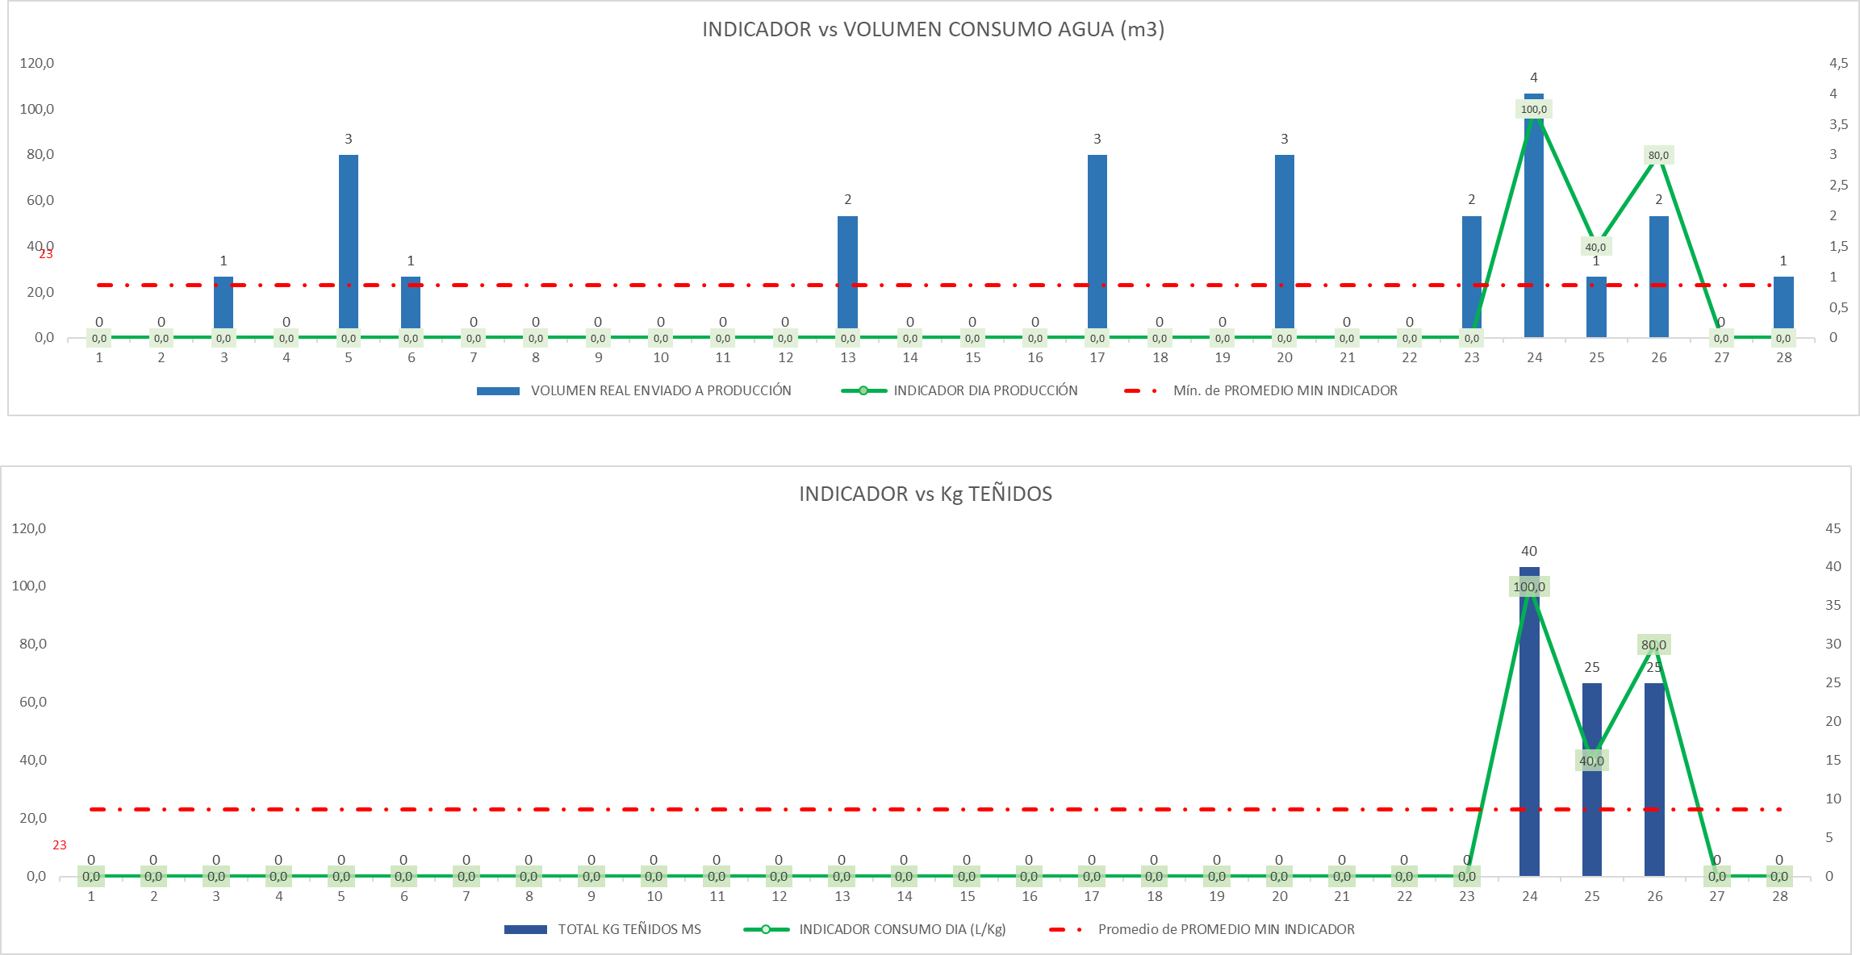

COMENTARIOS:

CONSOLIDADO BALANCE GLOBAL

COMENTARIOS:

COSTOS QUÍMICA

COMENTARIOS:

MARZO
INFORME - FUNZA - MARZO 2026
BALANCE HIDRICO

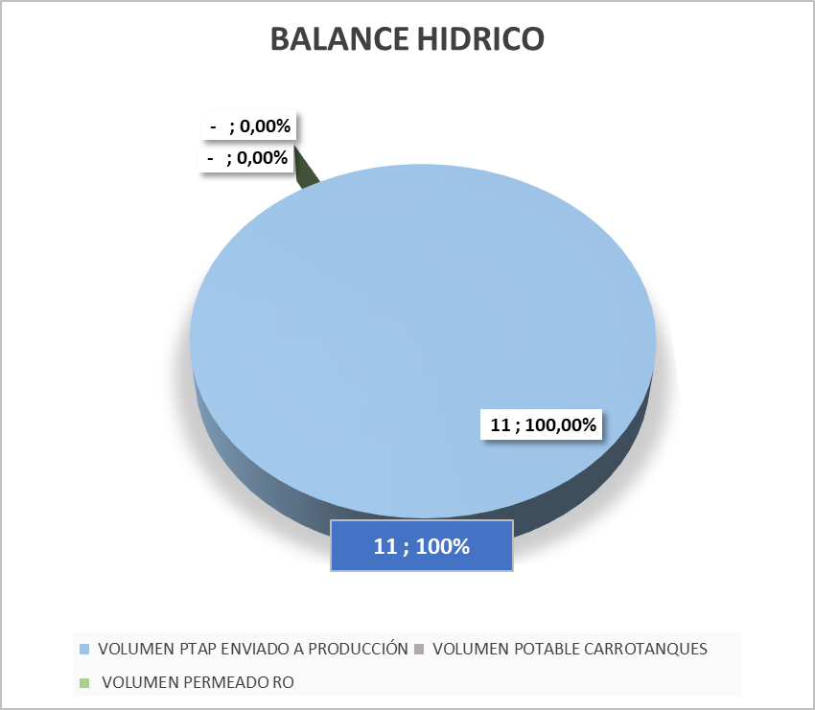

COMENTARIOS:

BALANCE DE FLUJOS DE AGUA: PRODUCCIÓN Y RESIDUALES EN MULAS

COMENTARIOS:

INDICADOR TINTORERIA

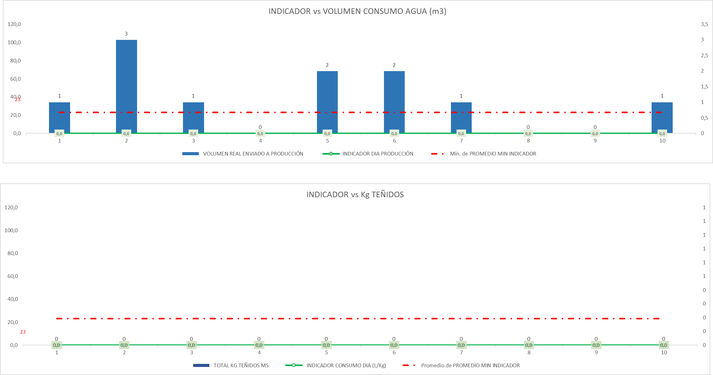

COMENTARIOS:

CONSOLIDADO BALANCE GLOBAL

COMENTARIOS:

COSTOS QUÍMICA

COMENTARIOS:

